Schéma
Schéma Année de revenu 2022

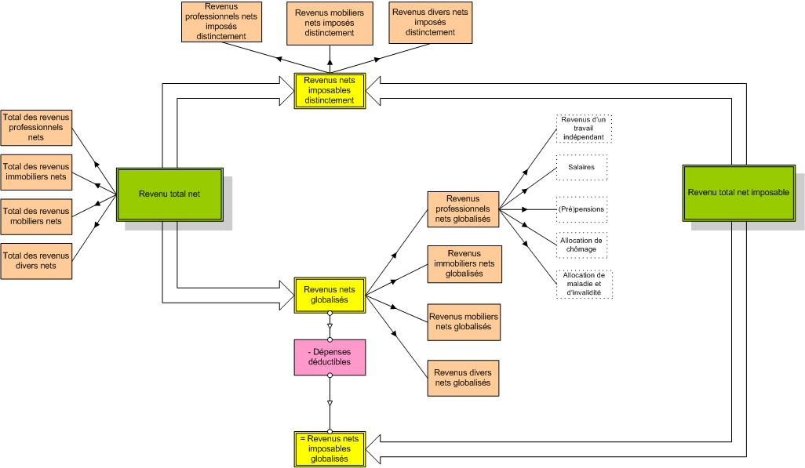

Source: Statbel (Direction générale Statistique - Statistics Belgium), Revenus fiscaux

Aperçu
Glossaire

